Textos
Observaciones | Descripción | Fecha

Textos que está en inglés y deberían estar en español | El título (My account) | 2018-05-15
Textos que está en inglés y deberían estar en español | El texto del boton de recuperar contraseña (request) | 2018-05-15
Textos que está en inglés y deberían estar en español | La opción registrarse, debería tener el texto de "Iniciar Sesión" y no el que tiene actualmente (Registrarse) | 2018-05-15
Textos que está en inglés y deberían estar en español | La opción registrar, que es donde se crea la cuenta del usuario debería tener el texto "Registrarse" y no el que tiene actualmente (Registrar) | 2018-05-15
Textos que está en inglés y deberían estar en español | El texto del boton para retornar a las órdenes, que está al final de los detalles de la órden | 2018-05-15
Textos que está en inglés y deberían estar en español | El estado de la órden sale en inglés | 2018-05-15
Textos que está en inglés y deberían estar en español | Texto que aparece al final de la página, antes del footer (Aplica para todas las pantallas donde aparece el texto) | 2018-05-15
Textos que está en inglés y deberían estar en español | Título de reestablecer contraseña | 2018-05-15

Textos que está en inglés y deberían estar en español | 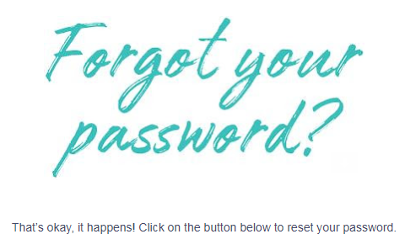 Texto que llega al correo pora reestablecimiento de contraseña | 2018-05-16
Textos que está en inglés y deberían estar en español | Texto del boton, que llega al correo para el reestablecimiento de la contraseña | 2018-05-16
Textos que está en inglés y deberían estar en español | Título de la notificación del reestablecimiento de la contraseña exitoso | 2018-05-16
Textos que está en inglés y deberían estar en español | 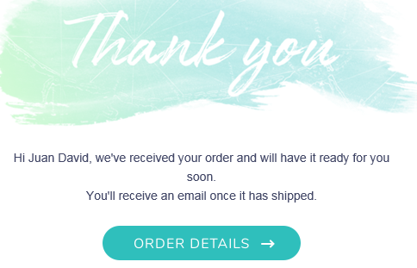 Mensaje que llega al correo cuando se hace una compra en la página, indicando los detalles de la orden | 2018-05-16
Textos que está en inglés y deberían estar en español | El texto que aparece abajo del método de pago | 2018-05-16
Textos que está en inglés y deberían estar en español | El texto de validación del código de seguridad de la tarjeta de crédito | 2018-05-16
Textos que está en inglés y deberían estar en español | El texto de validación del número de la tarjeta de crédito | 2018-05-16
Textos que está en inglés y deberían estar en español | 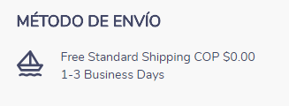 Los textos que aparecen en la sección de método de envío | 2018-05-16
Textos que está en inglés y deberían estar en español | 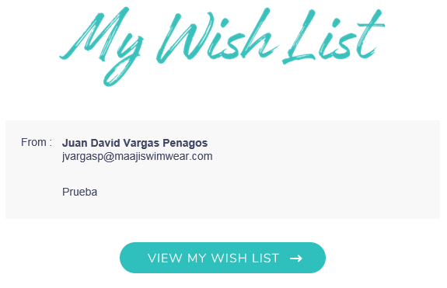 Título y texto del boton del correo que llega, noificando la lista de favoritos compartido por un amigo | 2018-05-16
Textos que está en inglés y deberían estar en español |  Título de correo de notificación al compartir producto con un amigo | 2018-05-16
Textos que está en inglés y deberían estar en español | texto del boton del correo de notificación al compartir un producto con un amigo | 2018-05-16
Textos que está en inglés y deberían estar en español | Los títulos y descripciones del home están la mayoria en inglés | 2018-05-16
Textos que está en inglés y deberían estar en español | 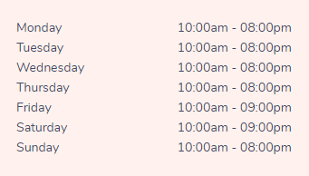 Los nombres de la semana de atención de las tiendas
Textos que está en inglés y deberían estar en español | El campo descripción y el texto del campo desplegable de la talla

Diseño
Observaciones | Descripción | Fecha

Alineación | El texto "Guardar dirección" del popup donde se crea una dirección se sale del boton (no queda correctamente alineado el texto) | 2018-05-15
Boton de iniciar sesión | No debería mostrar el texto que tiene actualmente, sino mostrar el texto "Iniciar Sesión" o "Acceder a mi cuenta" | 2018-05-15
Boton de agregar al carrito de compras de la lista de favoritos | El texto del boton queda muy mal repartido, hay palabras que se cortan (Se aplica a todas las pantallas donde sale el mismo boton) | 2018-05-15
Este es el icono
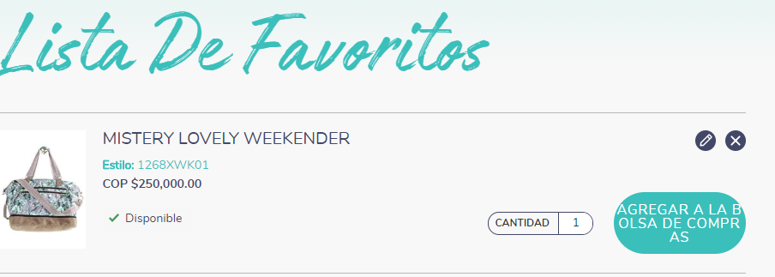 Icono actualizar lista de favoritos | 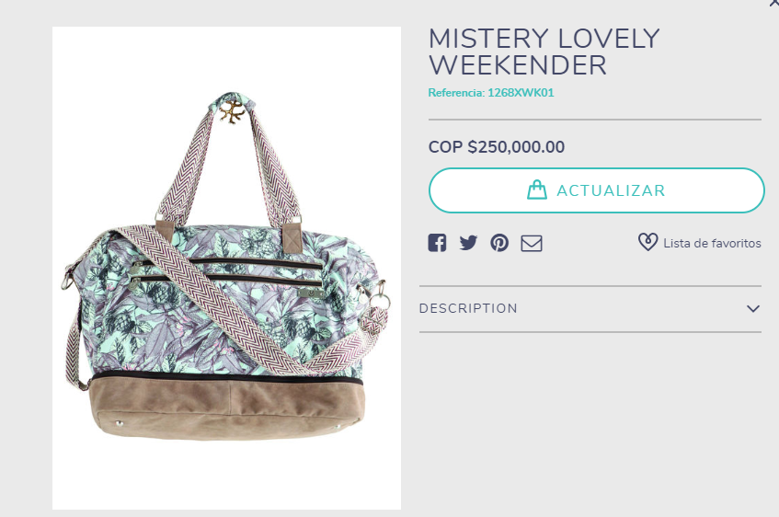 Al dar click sobre él me abre un popup donde me muestra la información del producto, pero el campo cantidad que me imagino es el que se debería modificar, no sale en ningún lado | 2018-05-15
Boton actualizar bolsa | El texto que tiene el boton no queda bien alineado, el texto se sale un poco (aplica para las diferentes pantallas en donde sale el mismo boton) | 2018-05-15
Texto cantidad | 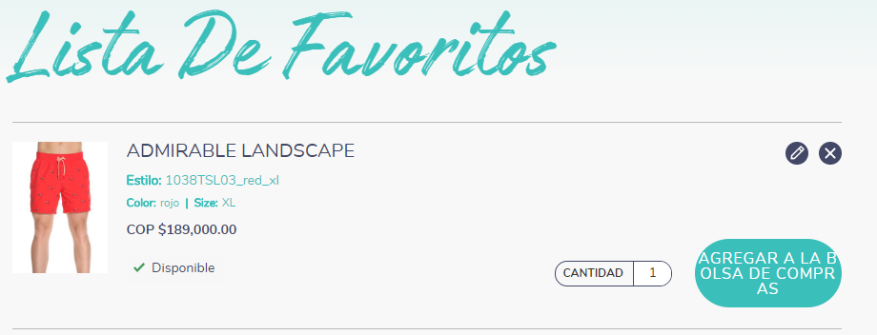 No deja editar la cantidad (si solo va hacer un texto descriptivo, ¿Es necesario mostralo?) | 2018-05-15
Validación correo y fecha nacimiento | Los mensajes de validación no tiene el mismo estándar de las demás validaciones y además el texto se está ocultando detrás de los iconos | 2018-05-15
Filtros de tallas | Los valores de los filtros de tallas no están correctamente alineados | 2018-05-16
Boton tiendas | El texto del boton que está al final de la página encima del footer, queda mal alineado (centar un pco el texto) | 2018-05-16
texto carrito de compras | El texto que hay en el carrito de compras, notificando que está vacío está un poco alineado a la derecha y se sale del diseño de la página | 2018-05-16
validación campo contraseña | Los textos que se nuestran en la validación del panel de cambio de contraseña son poco descriptivos y están mal alineados | 2018-05-16
Número órden | El texto "# de orden" esta pegado al número de la órden | 2018-05-16
Título compartir lista de favoritos y compartir producto | 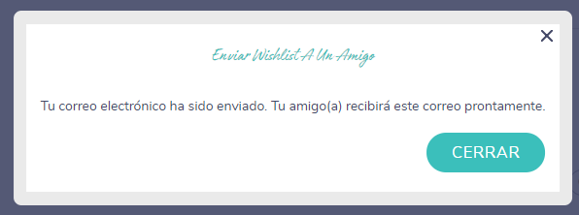 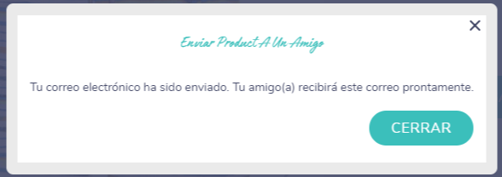 Títulos de los popups que notifican el envío del correo a un amigo, compartiendo nuestra lista de favoritos y un producto, está muy pequeño el tamaño de la fuente | 2018-05-16
Código HTML
Texto del slider del home | El texto descriptivo que hay en el slider debajo del header muestra una de las palabras en código HTML | 2018-05-16
Botones y links | Los botones y links del Home no hacen ninguna acción | 2018-05-16
Campos de descripciones | 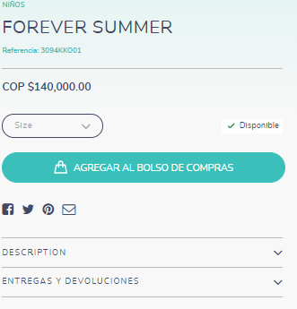 En los detalles del producto no se logra visualizar los demás campos como: size & fit y fabric care, solo se logran ver los campos descripción y entregas y devoluciones

Validaciones
Observación | Descripción | Fecha

Así esta actualmente
Así están las demás validaciones
Texto validación al dar click sobre el boton de "subscribe" | No sigue el mismo estándar que tiene las demás validaciones | 2018-05-15
 |  | 2018-05-15
Direcciones | 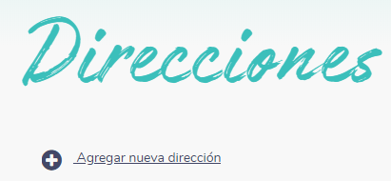 No me está listando las direcciones creadas (al guardar una dirección sigue mostrando la pantalla vacía) | 2018-05-15
Pantalla carrito de compras | Cuando yo ingrese un cupón de descuento válido y el sistema lo procese, ¿Qué pasa si yo vuelvo a ingresar el mismo cupón que ya fue utilizado?¿El cupón de descuento utilizado si me hace el descuento correctamente? | 2018-05-15
Mensajes de validaciones | Algunos mensajes de validaciones de campos son poco descriptivos (traducción incorrecta, aplica para todas las pantallas donde se presente la misma validación) | 2018-05-16
Formulario de direcciones | Los campos que se muestran inicialmente en el popup para el registro de la dirección no me muestra todos los campos, y por ende cuando yo guardo una dirección está no se guarda, sino que solo se almacena cuando habilito los demás campos del formulario. | 2018-05-16
Mensaje eliminación dirección | El texto que se muestra cuando quiero eliminar una dirección tiene un pequeño error de escritutra. | 2018-05-16
Actualización Contraseña | No muestra alerta ni mensaje de confirmación de que la actualización se hizo correctamente | 2018-05-16
Mensaje de pago | El mensaje de error del pago de la órden es poco descriptivo | 2018-05-16
Estado órden no procesada | 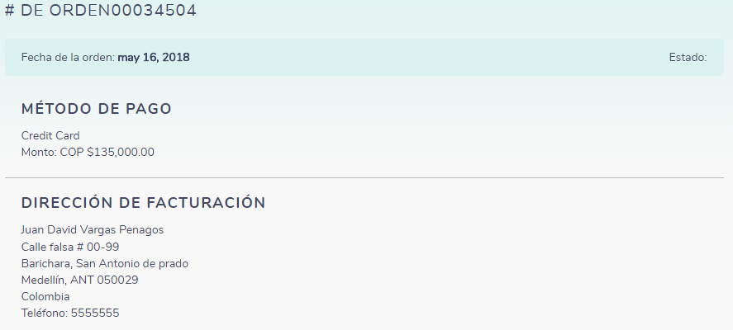 Cuando se generá error en el pago de una órden, en los detalles de la misma no muestra estado | 2018-05-16
Esta es la validación actual del e-commerce
Está es la validación diseñada
Agregar producto carrito compras | 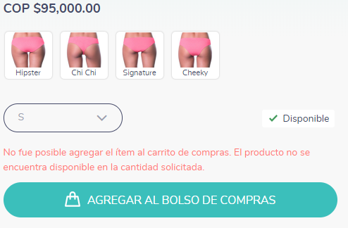 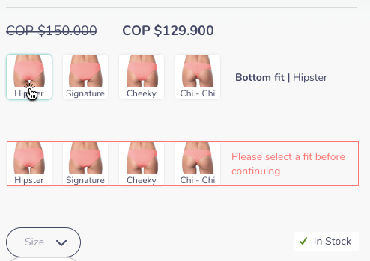 De acuerdo al diseño que se tiene el mensaje de validación es diferente, y además tampoco remarca el borde de los cortes, indicando que es necesario seleccionar un corte para ppoder agregar al carrito. | 2018-05-16
Iniciar sesión para proceder a pagar | 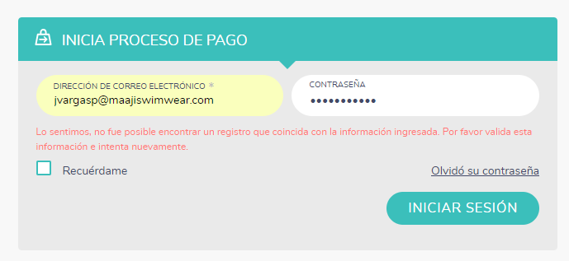 Cuando intento ingresar con mi usuario y contraseña, ya creados anteriormente, no me deja ingresar | 2018-05-16
Acá va el link
Link guía de tallas | 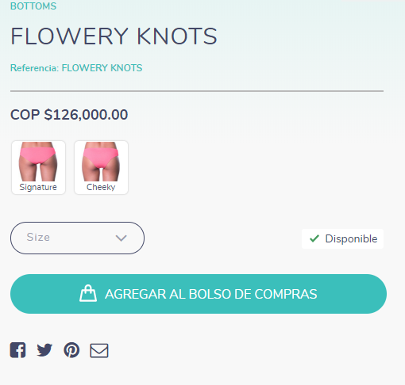 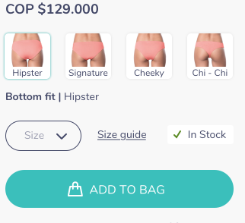 El link para desplegar el popup que muestra la guía de las tallas, no se visualiza en el e-commerce | 2018-05-16

